概要図
両出地区 県営土地改良事業（農業用道路） 計画変更概要図

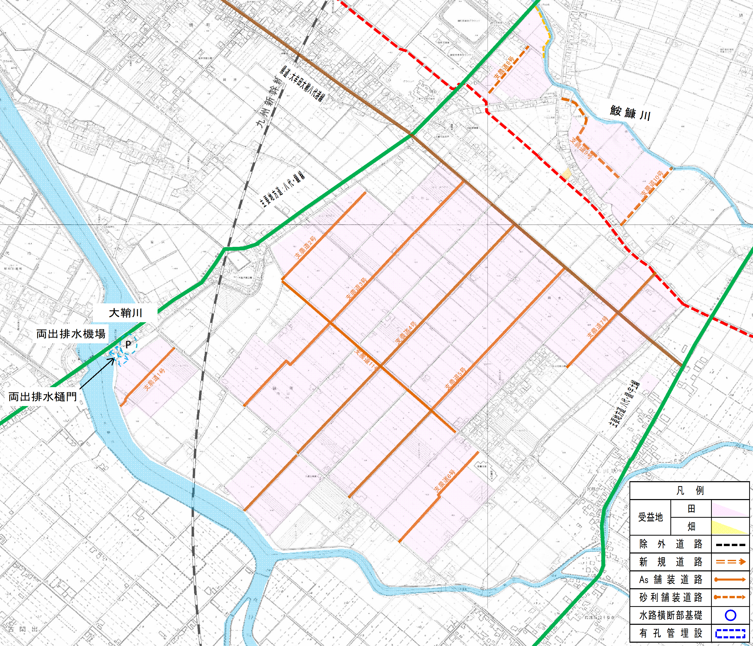
【変更理由】
●受益面積の変更
① 農地転用に伴う受益面積の減
受益農家から隣接する会社の資材置き場として受益地の一部を転用したいとの申し出があった。八代市などの関係機関と協議した結果、農地転用はやむ得ないと判断されたことから、事業の受益地から除外したい。
受益面積：▲0.1ha

＜変更の要旨＞
【受益面積の変更】
0.13ha／165.7ha × 100 ＝ 0.1％ ＜ 10% ・・・ 軽微な変更
【事業費の変更】
ア：事業量変更 ・・・ なし
イ：物価変動 ・・・ 30,300千円
ウ：その他 ・・・ なし
 | 《用水路》
 |  | ① | 精査による事業量及び事業費の増減
 |  | ・ | 自然増、その他（消費税、週休2日制導入等）により事業費は増えたが、実施設計による精査及び路線延長831m減により事業費は減となった

 |  |  |  | 事業費 |  | 現計画 |  | 変更計画
 |  |  |  |  | 920,000 |  | 千円 | 803,116 | 千円 | △ 116,884 | 千円 | 減

 | 《排水路》
 |  | ① | 精査による事業量及び事業費の増減
 |  | ・ | 実施設計による精査及び路線取下げの結果、排水路延長が371m減となるが、自然増、その他による増

 |  |  |  | 事業費 |  | 現計画 |  | 変更計画
 |  |  |  |  | 646,000 |  | 千円 | 658,043 | 千円 | 12,043 | 千円 | 増
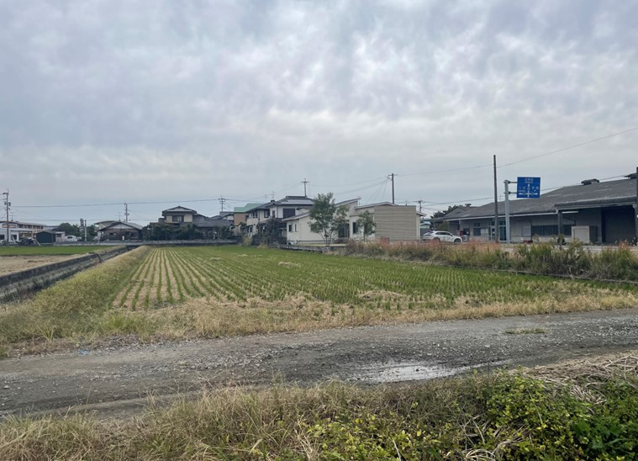
 | 《排水機場》
 |  | ① | 事業費の増
 |  | ・ | 自然増、その他（消費税、週休2日制導入等）による増
 |  |  |  | 事業費 |  | 現計画 |  | 変更計画
 |  |  |  |  | 1,620,000 |  | 千円 | 2,005,293 | 千円 | 385,293 | 千円 | 増

